상품제안서
스위스와그너 사피아노 스마트 반지갑 | 상품코드: F14216

 |  |  |  |  |  |  | 02-412-0044 | www.easy1.co.kr
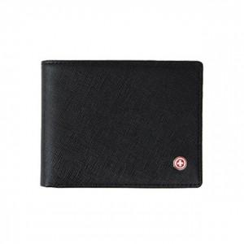

【상세/제작정보】 | 최신의 트렌드를 반영하여 포켓의 수와 두께를 과감하게 줄였습니다

【인쇄/포장옵션】 | 불박 / 포장지포장

【공급단가】 | 수량 | 50~ | 100~ | 500~ | 1,000~ | 2,000~
*VAT별도 | 단가 | 17,550원 | 16,900원 | 16,250원 | 15,600원 | 15,210원

【상품 URL】 | https://easy1.co.kr:443/src/goods_detail.php?gdno=14216

